訓練コース内容
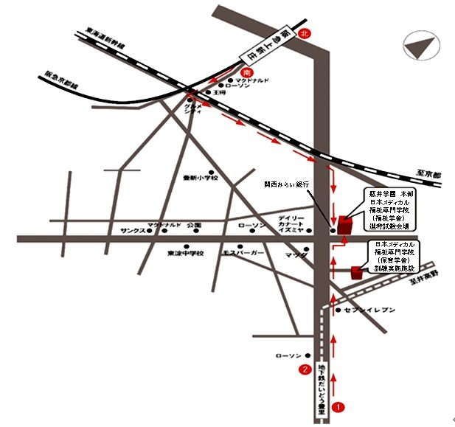
訓練コース内容
識別コード | ２２L０４１３ | 訓練コース番号 | 5-04-27-207-05-0114
訓練科名 | 長期高度人材育成コース（保育士養成コース）（２年）
訓練期間 | 令和４年４月１日（金）～令和６年３月２９日（金）
訓練実施校名 | 日本メディカル福祉専門学校
所在地 | 大阪市東淀川区大桐２丁目６番６号（訓練実施場所） 大阪市東淀川区大隅１丁目１番２５号「福祉学舎」（選考試験）
電話番号 | 06-6325-2658 | 受付時間 | 9:00～1７:00
事前説明会日時 | １回目 令和4年2月７日(月) 11:00～12:00
 | 2回目 令和4年2月10日(木) 14:00～15:00
 | 3回目 令和4年2月16日(水) 10:00～11:00
選考日 | 令和４年３月７日(月) ※選考試験は、福祉学舎で行います。
試験科目 | 作文、個別面接
入校に必要な 最終学歴 | 高等学校卒業資格もしくは同等資格以上
最寄り駅 | 阪急電車京都線 上新庄駅(徒歩１２分・距離1.0 Km)
 | Osaka Metro 今里筋線 だいどう豊里駅(徒歩6分・距離0.5 Km)
備考 | 原則登校になりますが、緊急事態宣言などでオンライン訓練を実施する場合、受講に
 | 必要な備品（パソコンもしくはスマートフォン、モバイルルーター、アプリケーション等）
 | は自己負担となります。
【最寄り駅からの地図】

